스프링부트폴더및전체구조
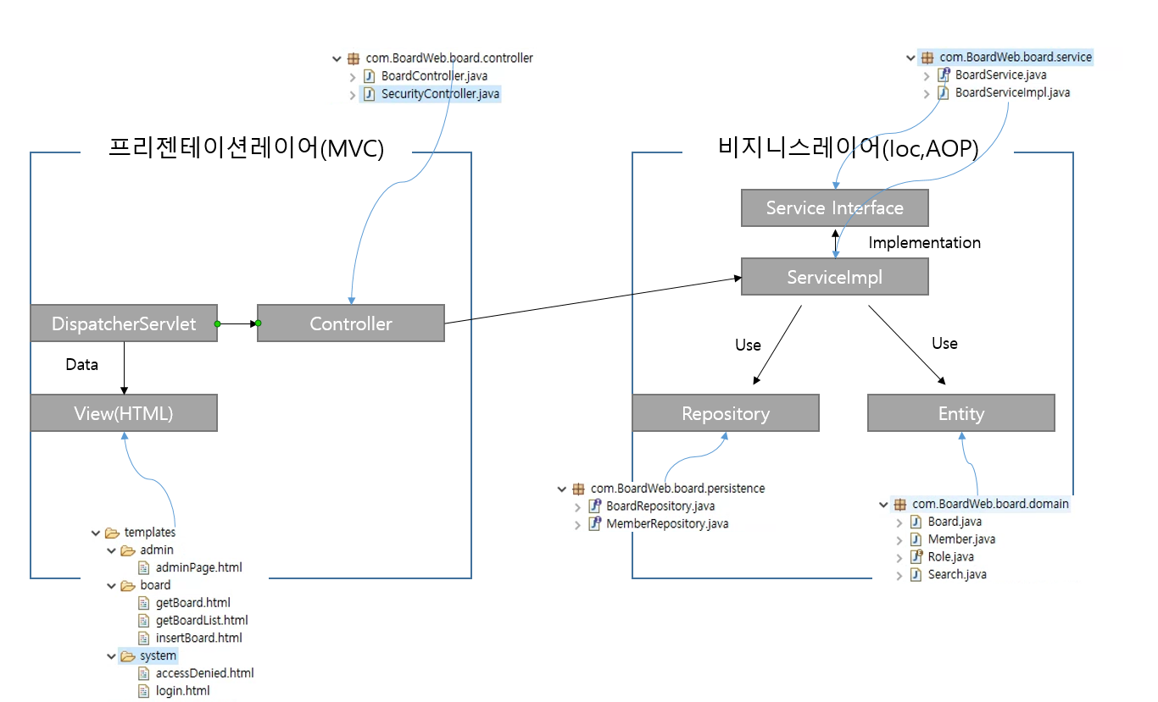

ERD
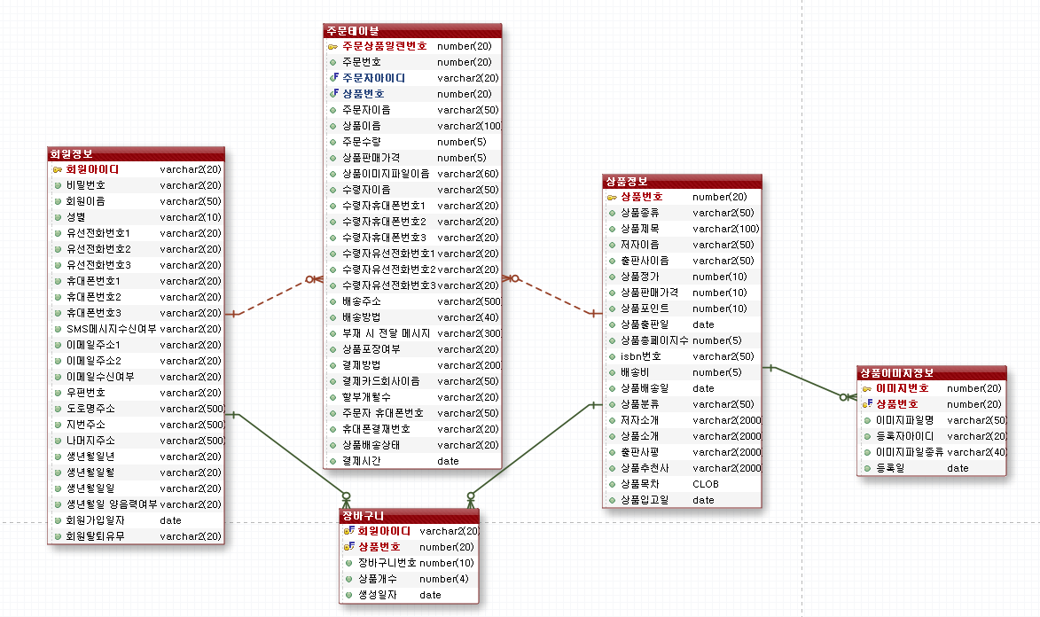

<회원정보> | <주문테이블> | <상품정보>
T_SHOPPING_MEMBER | T_SHOPPING_ORDER | T_SHOPPING_GOODS

 |  |  |  | <상품 이미지 정보>
 |  |  |  | T_GOODS_DETAIL_IMAGE

 | <장바구니>
 | T_SHOPPING_CART

 |  | goods_status(상품분류) | newbook
 |  |  | steadyseller
 |  |  | bestseller
 |  |  | on_sale

 |  | Insert into T_GOODS_DETAIL_IMAGE (IMAGE_ID,GOODS_ID,FILENAME,REG_ID,FILETYPE,CREDATE) values (346,394,'무작정 따라가기 홍콩 마카오.jpg','admin','main_image',to_date('18/10/16','RR/MM/DD'));

화면설계(타일즈 설정)
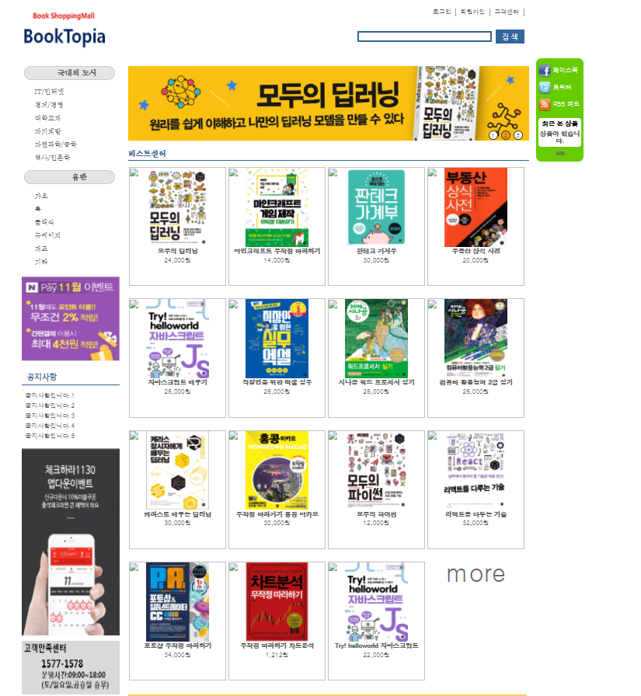

 | header

 | title |  |  | quickMenu

side

 | baseLayout |  | common | layout.j s p
 |  |  | body | main.j s p

 |  | footer

